Sheet1
<11월 아이디어안>
1.웹페이지 개발
ex)지마켓에서 당근가격을 매일아침9시에 크롤링
/11번가에서 당근가격을 매일 아침9시에 크롤릴-> 이 둘을 어떻게 당근으로 인식을 시킬것인가
2.머신러닝 알고리즘 (가이드 줌)
ex)영화 관련/ 배우: 개봉일: 투자금: 손익분 순으로
앞으로 개봉될 영화의 손익분기점에 도달하는 알고리즘 작성
(나무위키 사용)
3.서비스 개발(가이드 줌)
ex)대학생 새내기를 위해서 에브리타임과 같은 Q&A형식과
블로거와 같은 독백 형태 중 둘중의 고객니즈를 비교해서 찾아봄
코로나가 우리의 삶에 녹아 들면서
국내뿐만아니라 한국을 찾아오는 해외여행객 급증

Sheet2
<11월 아이디어안-진효영>
외국관광객을 위한 한국 술 및 술집 어플

11월말위 아래중 선택(중복가능) <-창현샘 주제설명
1.웹페이지 개발
ex)지마켓에서 당근가격을 매일 아침 9시에 크롤링
/11번가에서 당근가격을 매일 아침 9시에 크롤릴-> 이 둘을 어떻게 당근으로 인식을 시킬것인가
2.머신러닝 알고리즘 (가이드 줌)
ex)영화 관련/ 배우: 개봉일: 투자금: 손익분 순으로
앞으로 개봉될 영화의 손익분기점에 도달하는 알고리즘 작성
(나무위키 사용)
3.서비스 개발(가이드 줌)
ex)대학생 새내기를 위해서 에브리타임과 같은 Q&A형식과
블로거와 같은 독백 형태 중 둘중의 고객니즈를 비교해서 찾아봄
코로나가 우리의 삶에 녹아 들면서 2년전과 다르게 한국을 찾아오는 해외여행객 급증↑
여행의 묘미중에 하나인 음식. 그중에서 지친 여행의 마무리를 위한
다양한 한국 술을 소개하는 어플.

#아이디어 착안-> 인스타 감성으로 간판이 없는 술집들이 증가,
현지인들도 가게인지 알아보기 힘든 가게들이 존재
해외관광객에게도 한국의 현재 의 주류 문화를 알리자

1.현재의 한국 주류 트렌드
->2030의 주류고급화로 보드카판매량증가,서울 주류 매출 1위 지역 신림
한국의 샴페인 외국에서도 판매량 급증

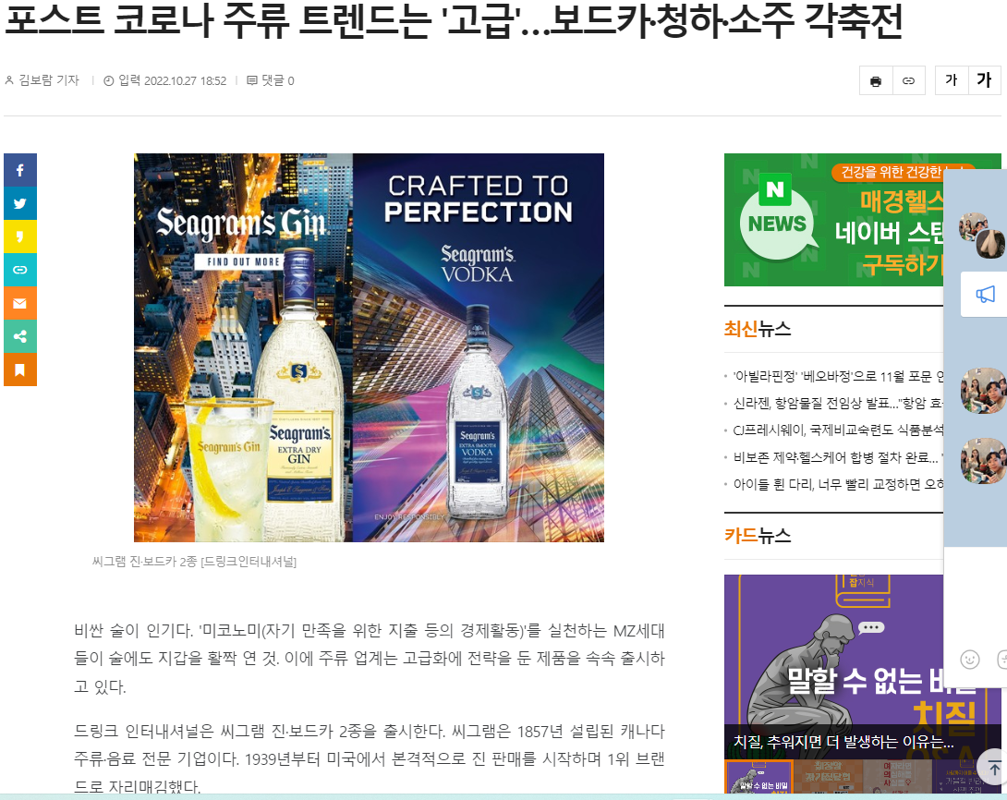
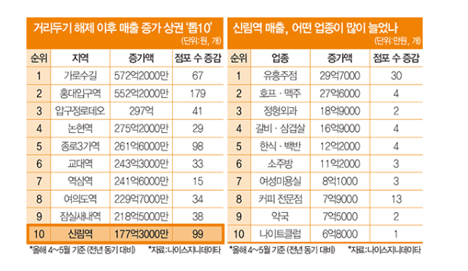

2.한국의 이색 술집들
-> 간판이 없지만 소리소문없이 다들 찾아가는 맛집,
외국인 관광객이 접근하기에는 어려움이 있지 않을까..?

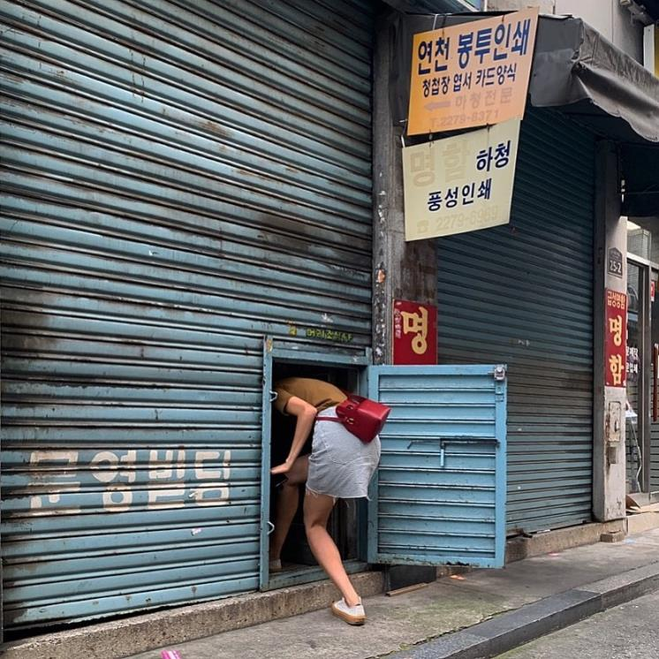
*을지로: 머리조심
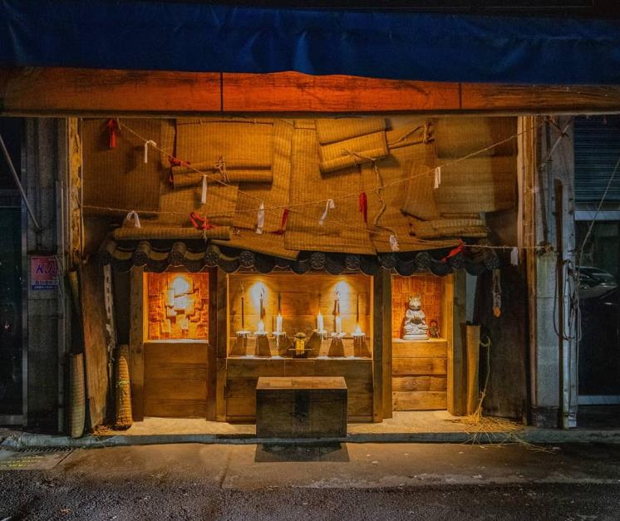
*신당 : 주신당

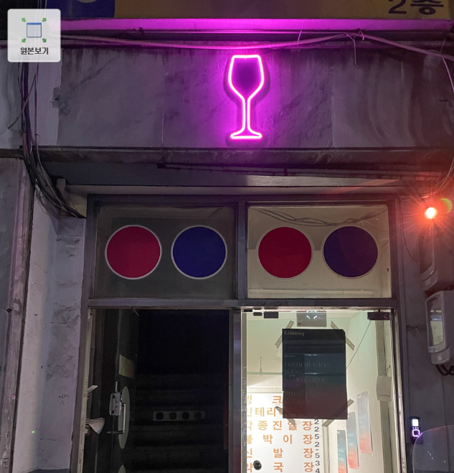
*신당 : 기몽

3.한국 주류 트렌드
->이색 술집+그 술집의 메인 베스트를 추천

수제 막걸리
지역 막걸리
와인

맥주
수제 맥주
소주

<TMI>
# 외국인 나라별 대표술 과 우리나라 술 추천도 재밌을듯
#정보 크롤링은 네이버맵,이색술집 기사
#이색술집의 기준은?
# 칵테일 관련이면 어디로??
# 술집과 음식점의 가르는 기준? ->저녁 운영만
#술집은 최근5년사이 오픈한 가게만 기준으로 할것
-> 한국 현재의 주류 문화이기 때문에
#지역은 서울을 기준으로만
#이번주제에 대해서는 서비스 개발 분야쪽이 되는데..
머신러닝기술을 어디에 더하면 될까 -> 인사이트를 어떤 걸 뽑아낼지 회의 필요할 듯??
점포가 새로 들어왔을 때 손익분기점?, 걸리는 기간 예측
최고 매출 top 20 뽑아서 기준 설정, 전체 매장 매출 확인

